상품제안서
Full 분리 자체충전 도킹형보조배터리 | 상품코드: F30846

 |  |  |  |  |  |  | 02-412-0044 | www.easy1.co.kr
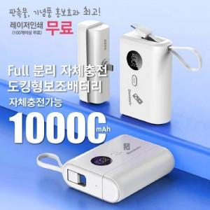

【상세/제작정보】 | ◆ 택배비 1박스 50개 6,000원 ◆

【인쇄/포장옵션】 | 레이저, 풀칼라 / 포장지포장

【공급단가】 | 수량 | 100~ | 300~ | 500~ | 1,000~ | 3,000~
*VAT별도 | 단가 | 13,200원 | 12,980원 | 12,650원 | 12,430원 | 12,100원

【상품 URL】 | https://dev.easy1.co.kr:443/src/goods_detail.php?gdno=30846

